手順
1. 応募経路の赤枠部分をクリックし表を展開します。
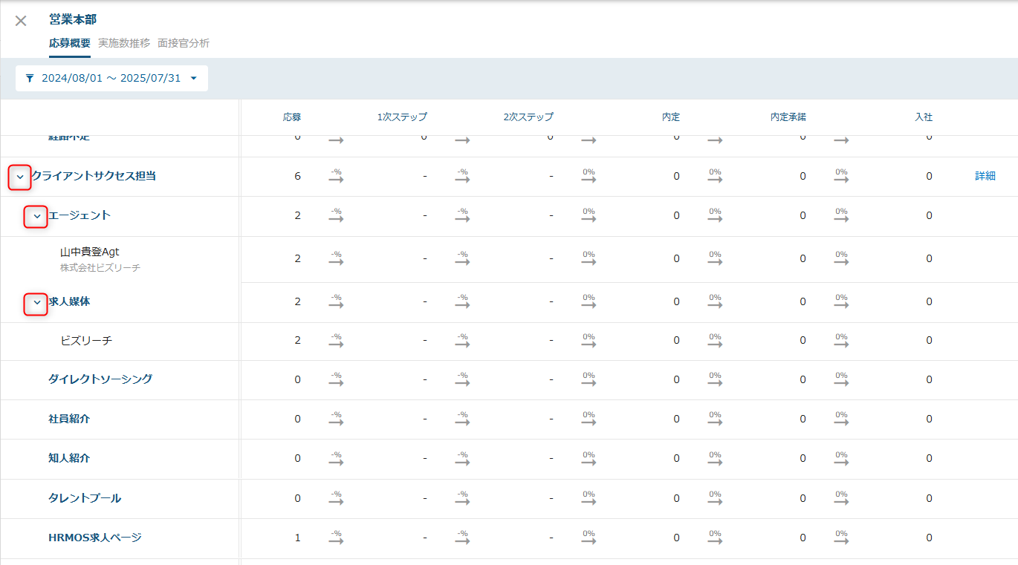

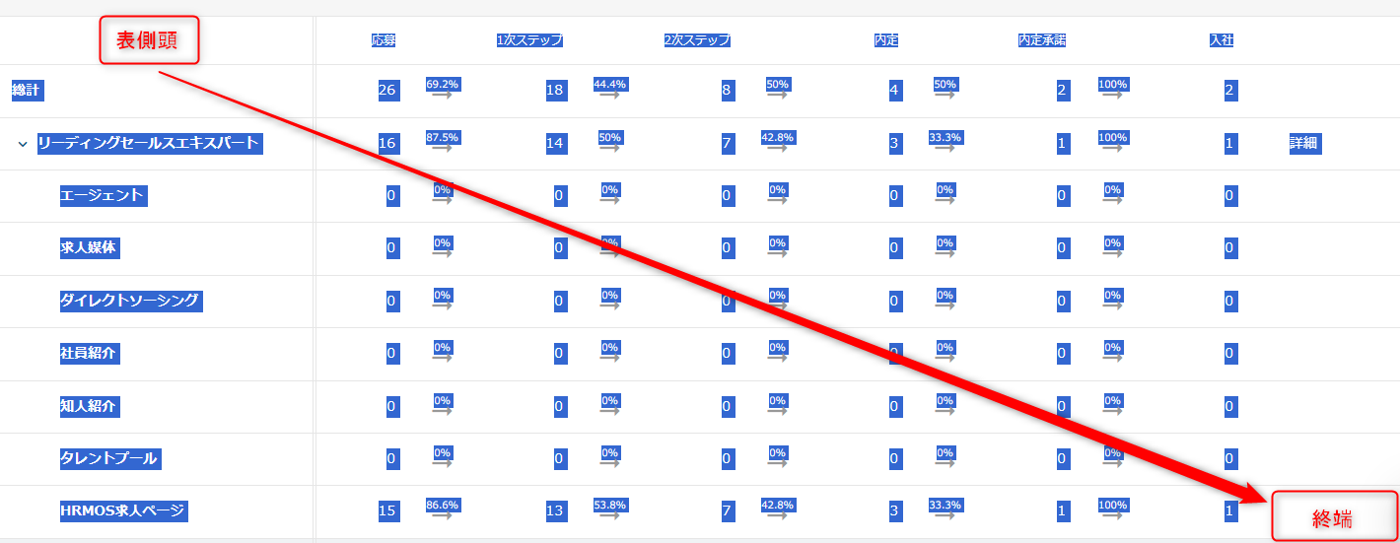
2. 表側頭から表体の終端までをドラッグしコピーします。

3. 本ファイルの「貼り付け用」のA1にUnicode テキストとして張り付けます。(Ctrl + Alt + V)
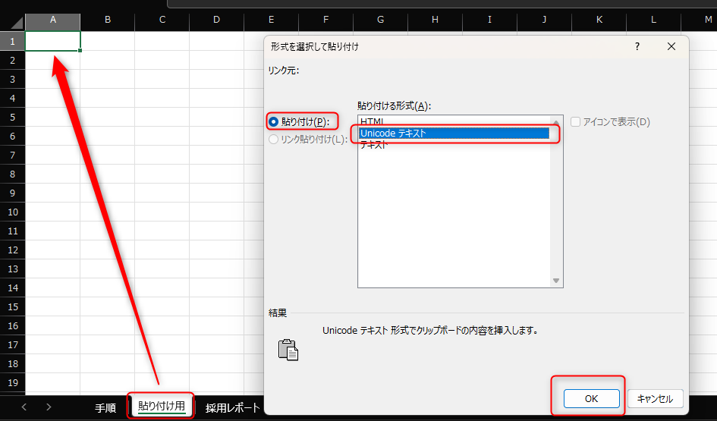

4. 「採用レポート」に表示されます。

